工作表1
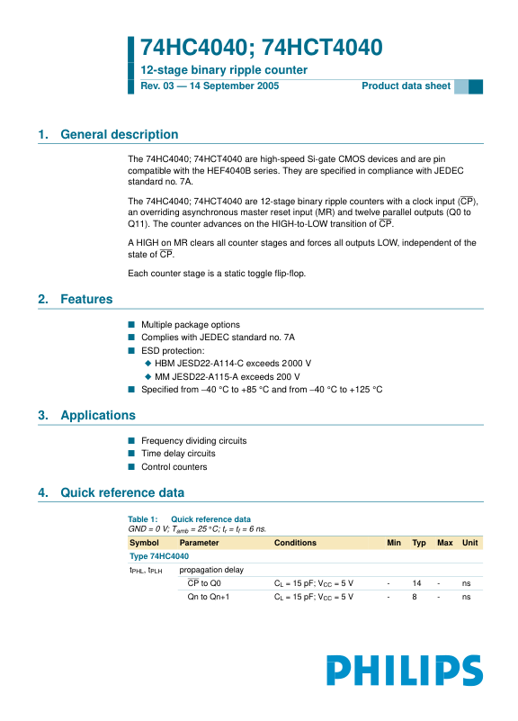
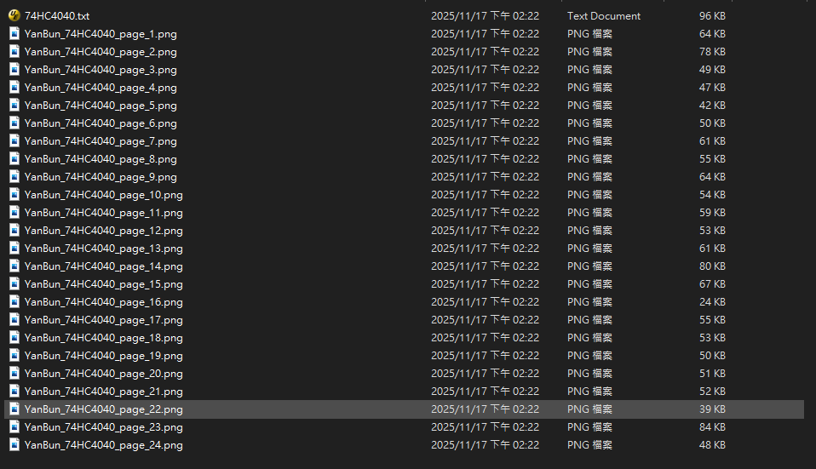
支援轉換的檔案類型:
1.docx
2.doc
3.pdf
4.pptx
5.ppt
6.html or htm
7.txt or md
支援轉換的檔案類型:
1.docx
2.doc
3.pdf
4.pptx
5.ppt
6.html or htm
7.txt or md
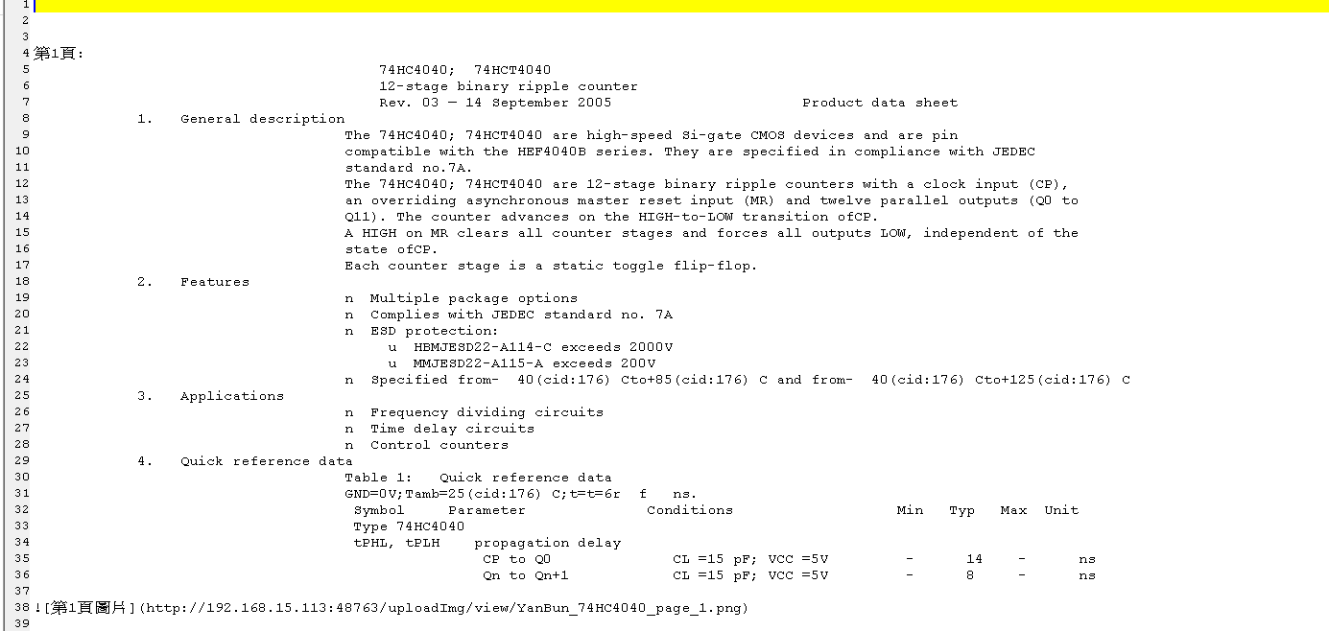

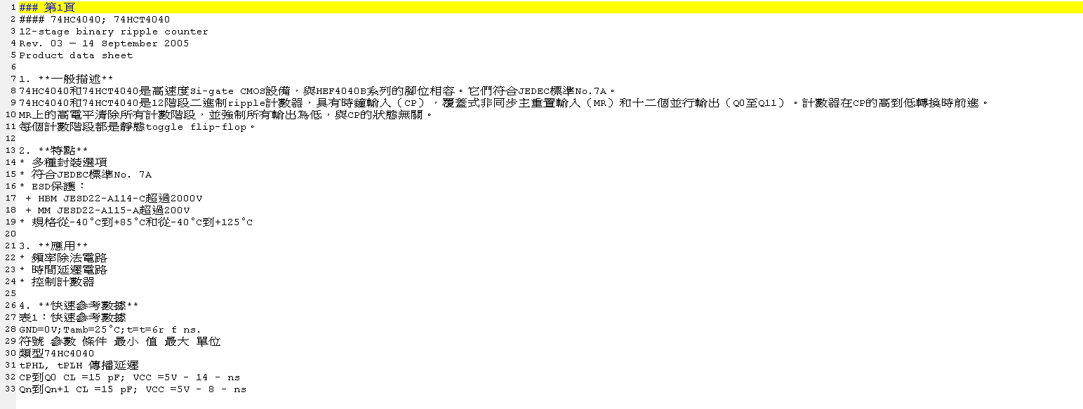

檔案文字提取
檔案文字提取
AI整理
AI整理

特殊應用=>用於AI上可以顯示圖片(Markdown語法)
特殊應用=>用於AI上可以顯示圖片(Markdown語法)

